Sheet1
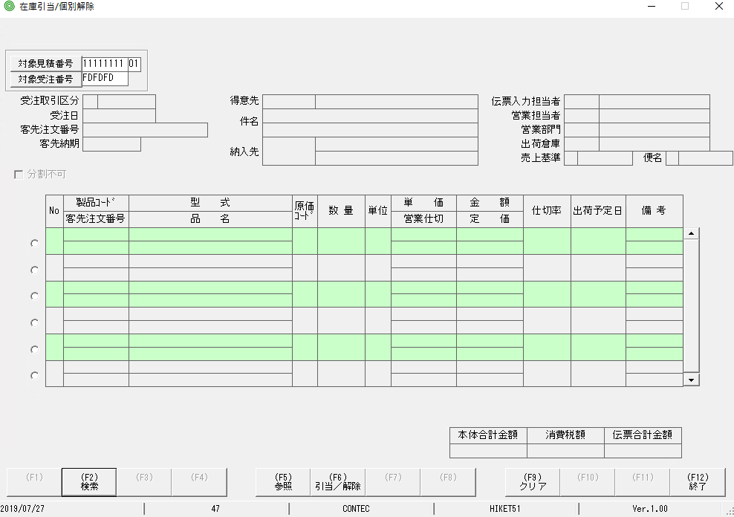
TH nhập lỗi sẽ hiển thị thông báo lỗi và chữ sẽ chuyển sang màu đó.
Lúc này bấm Enter focus sẽ ko di chuyển

các mục này đều ko test lỗi

